Cuartiles
Total | 100 | Cuartil | Inc_car
Decil 2 (<=3.053euros) | 18.15 | Q1.1 | 3408
Decil 3 (3.053- 9.656 euros) | 10.06 | Q2.1 | 12310.8
Decil 4 ( 9.656- 14.030 euros) | 8.83 | Q3.1 | 22945.4
Decil 5 ( 14.030-18.707 euros) | 9.77 | Q4.1 | 38726.4
Decil 6 (18.707-23.592 euros) | 10.06
Decil 7 (23.592-29.460 euros) | 10.88
Decil 8 (29.460-36.786 euros) | 11.04
Decil 9 (36.786-46.151 euros) | 10.58
Decil 10 (>46.151 euros) | 10.64

Podría hacerlo más exacto, pero voy a suponer que los deciles son 20,10,10,10,10... redondearlo para hacerlo más sencillo.

Probabilidad_coches
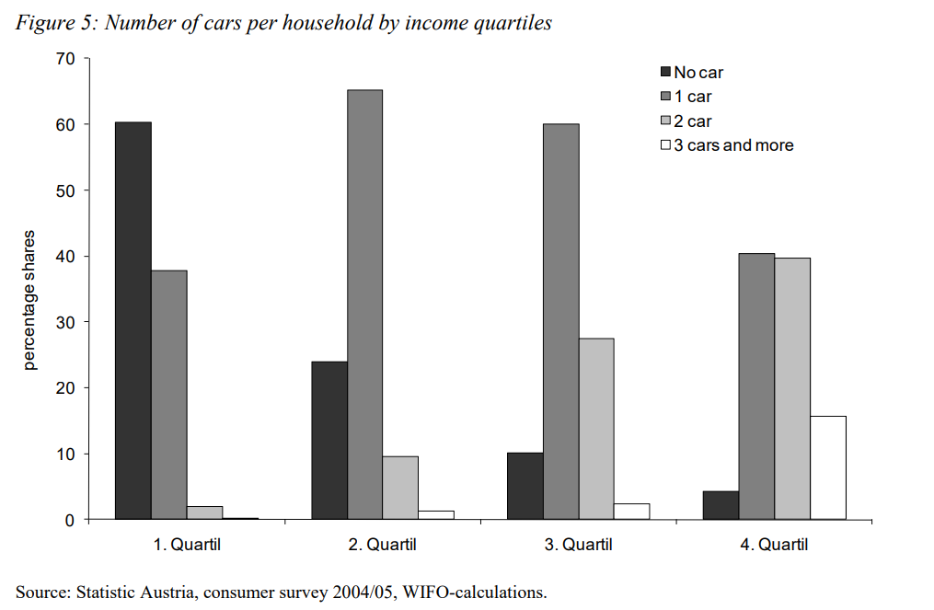
 | Q1 | Q2 | Q3 | Q4 | Num_cars | Q1 | Q2 | Q3 | Q4
1 | 60 | 24 | 11 | 4 | 1 | 60.61 | 24.24 | 11.11 | 4.04
2 | 38 | 65 | 60 | 41 | 2 | 18.63 | 31.86 | 29.41 | 20.10
3 | 1.5 | 10 | 27 | 40 | 3 | 1.91 | 12.74 | 34.39 | 50.96
4 | 0.5 | 1 | 2 | 15 | 4 | 2.70 | 5.41 | 10.81 | 81.08

El procedimiento es el siguiente:
Si tiene 0 coches, la probabilidad de pertenecer al primer cuartil es del 60%, de pertenecer al segundo 24%...
Pero tengo que normalizar la tabla, porque no puede ser que si tengo 1 coche, las probabilidades de pertenecer a cuartiles no sumen 100%. Tiene sentido que sean 204
porque hay mucha gente que tiene 1 solo coche. Al igual, tiene sentido que la fila de +3 coches sume 18,5 porque muy poca gente tieen +3 coches.
Ahora tieene ás sentido, si tienes +3 coches (que de primeras ya es raro) en ese caso, tienes un 81,08% de probabilidad de pertenecer al cuartil 4.

